data aset IKNB
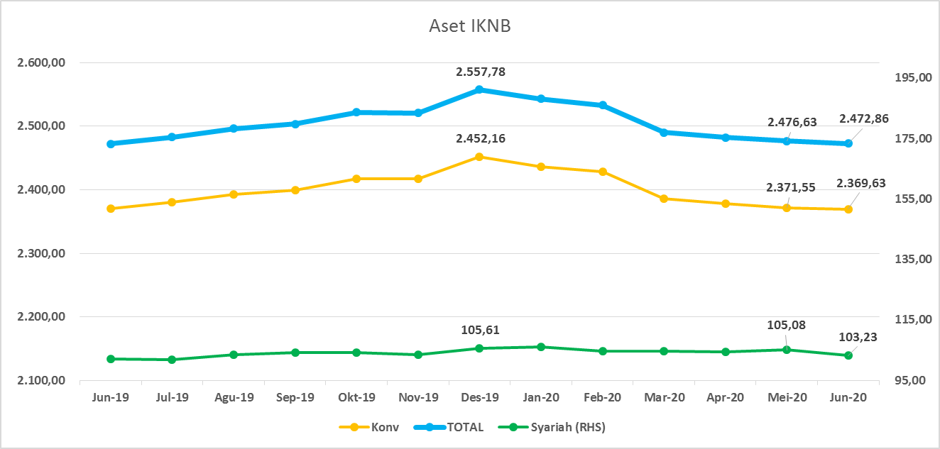
ASET INDUSTRI KEUANGAN NON BANK |  |  |  | ASET INDUSTRI KEUANGAN NON BANK

 |  |  | dalam triliun Rp |  |  |  | dalam miliar Rp
Komponen | Juni 2020 |  | Total | Komponen | Juni 2020 |  | Total
 | Konvensional | Syariah |  |  | Konvensional | Syariah
Asuransi | 1,284.87 | 40.84 | 1,325.71 | Asuransi | 1,284,867.08 | 40,841.27 | 1,325,708.35
Asuransi Jiwa | 502.44 | 32.68 | 535.12 | Asuransi Jiwa | 502,436 | 32,680.06 | 535,115.91
Asuransi Umum | 163.05 | 5.98 | 169.03 | Asuransi Umum | 163,052 | 5,980.00 | 169,031.88
Reasuransi | 26.87 | 2.18 | 29.05 | Reasuransi | 26,873 | 2,181.22 | 29,054.34
Asuransi Wajib | 128.37 | - | 128.37 | Asuransi Wajib | 128,374 | - | 128,373.85
Asuransi Sosial (BPJS) | 464.13 | - | 464.13 | Asuransi Sosial (BPJS) | 464,132 | - | 464,132.36
Lembaga Pembiayaan | 574.74 | 24.77 | 599.51 | Lembaga Pembiayaan | 574,741.53 | 24,770.54 | 599,512.07
Perusahaan Pembiayaan | 472.65 | 17.96 | 490.62 | Perusahaan Pembiayaan | 472,653.73 | 17,961.95 | 490,615.68
Modal Ventura | 16.33 | 2.55 | 18.88 | Modal Ventura | 16,331.95 | 2,550.26 | 18,882.21
PP Infrastruktur | 85.76 | 4.26 | 90.01 | PP Infrastruktur | 85,755.84 | 4,258.33 | 90,014.17
Dana Pensiun | 289.01 | 1.74 | 290.75 | Dana Pensiun | 289,005.59 | 1,742.76 | 290,748.35
DPPK-PPMP | 155.23 | 0.36 | 155.58 | DPPK-PPMP | 155,225.16 | 355.56 | 155,580.72
DPPK-PPIP | 35.05 | 0.11 | 35.16 | DPPK-PPIP | 35,053.47 | 108.04 | 35,161.51
DPLK | 98.73 | 1.28 | 100.01 | DPLK | 98,726.95 | 1,279.17 | 100,006.12
LKK | 205.93 | 35.36 | 241.21 | LKK | 205,933.63 | 35,359.28 | 241,292.91
1. LPEI | 81.71 | 13.15 | 94.86 | 1. LPEI | 81,705.21 | 13,154.96 | 94,860.17
2. Pergadaian | 57.42 | 11.43 | 68.84 | 2. Pergadaian | 57,418.92 | 11,425.37 | 68,844.30
3. Lembaga Penjamin | 19.51 | 2.51 | 29.65 | 3. Lembaga Penjamin | 19,506.89 | 2,513.80 | 22,020.69
4. PT SMF (Persero) | 25.54 | 4.10 | 21.94 | 4. PT SMF (Persero) | 25,543.57 | 4,104.43 | 29,648.00
5. PT PNM (Persero) | 19.28 | 4.16 | 2.48 | 5. PT PNM (Persero) | 19,278.82 | 4,160.73 | 23,439.55
6. PT Danareksa (Persero) | 2.48 | - | 23.44 | 6. PT Danareksa (Persero) | 2,480.22 | - | 2,480.22
Jasa Penunjang | 11.32 | - | 11.32 | Jasa Penunjang | 11,315.11 | - | 11,315.11
Pialang Asuransi | 7.53 | - | 7.53 | Pialang Asuransi | 7,528.81 | - | 7,528.81
Pialang Reasuransi | 3.79 | - | 3.79 | Pialang Reasuransi | 3,786.30 | - | 3,786.30
LKM | 0.61 | 0.47 | 1.09 | LKM | 612.17 | 474.66 | 1,086.83
Fintech | 3.15 | 0.04 | 3.20 | Fintech | 3,152.70 | 43.28 | 3,195.98
TOTAL | 2,369.63 | 103.23 | 2,472.86 | TOTAL | 2,369,627.80 | 103,231.80 | 2,472,859.60

Keterangan :
Data aset LKM menggunakan data Kuartal I 2020.
Data aset Jasa Penunjang menggunakan data Semester II 2019
 |  |  |  |  |  |  | triliun Rp

Pelaku IKNB
JUMLAH PELAKU
INDUSTRI KEUANGAN NON BANK

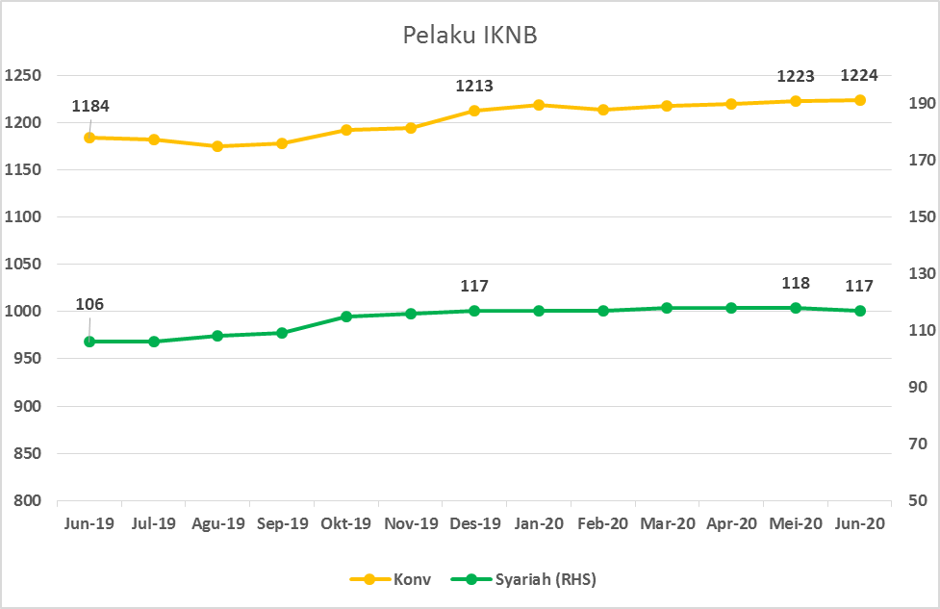
Komponen | Juni 2020 |  | Total
 | Konvensional | Syariah*
Asuransi | 139 | 13 | 152
Asuransi Jiwa | 54 | 7 | 61
Asuransi Umum | 74 | 5 | 79
Reasuransi | 6 | 1 | 7
Asuransi Wajib | 3 | 0 | 3
Asuransi Sosial (BPJS) | 2 | - | 2
Lembaga Pembiayaan | 236 | 9 | 245
Perusahaan Pembiayaan | 177 | 5 | 182
Modal Ventura | 57 | 4 | 61
PP Infrastruktur | 2 |  | 2
Dana Pensiun | 219 | 3 | 222
DPPK-PPMP | 153 | 1 | 154
DPPK-PPIP | 43 | 1 | 44
DPLK | 23 | 1 | 24
LKK | 110 | 5 | 115
1. LPEI | 1 |  | 1
2. Pergadaian | 85 | 3 | 88
Berizin | 44 | 2 | 46
Terdaftar dan sedang memproses izin | 41 | 1 | 42
3. Lembaga Penjamin | 21 | 2 | 23
4. PT SMF (Persero) | 1 |  | 1
5. PT PNM (Persero) | 1 |  | 1
6. PT Danareksa (Persero) | 1 |  | 1
Jasa Penunjang IKNB | 228 | - | 228
1. Perusahaan Pialang Asuransi | 160 |  | 160
2. Perusahaan Pialang Reasuransi | 42 |  | 42
3. Perusahaan Penilai Kerugian Asuransi | 26 |  | 26
LKM | 145 | 76 | 221
Izin Penuh | 136 | 76 | 212
Izin Bersyarat | 9 |  | 9
Fintech | 147 | 11 | 158
Berizin | 31 | 2 | 33
Terdaftar | 116 | 9 | 125
TOTAL | 1,224 | 117 | 1,341

Keterangan :
*Data Full Fledge Syariah

